Sheet1
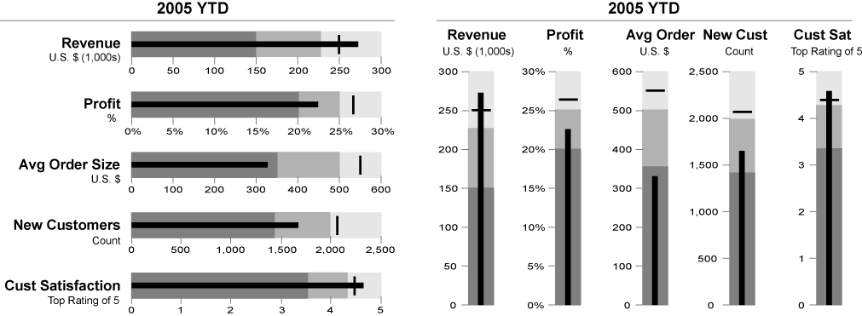
2005 YTD
项目 | 及格线 | 良好 | 优良 | 实际值 | 对比 | 辅助1 | 辅助2 | 辅助y
Revenue U.S.$(1,000s) | 150 | 225 | 300 | 275 | 250 | 75 | 75 | 0.5
Profit % | 20% | 25% | 30% | 22.50% | 26.75% | 0.05 | 0.05
Avg Order Size U.S.$ | 350 | 500 | 600 | 380 | 550 | 150 | 100
New Customers Count | 1400 | 2000 | 2500 | 1700 | 2100 | 600 | 500
Cust Satisfaction Top Rating of 5 | 3.5 | 4.3 | 5 | 4.6 | 4.4 | 0.8 | 0.7

 |  | 散点1 | 误差 | 散点2
 | x | 0 | 275
 | y | 0.5

项目 | 及格线 | 良好 | 优良 | 实际值 | 对比
Revenue U.S.$(1,000s) | 150 | 225 | 300 | 275 | 250

辅助
 | 散点1 | 误差 | 散点2
x | 0 | 275 | 250
y | 0.5 |  | 0.5

